記念品購入案内
 |  |  | 大会記念品購入案内

 | （ア）大会記念Ｔシャツ（ミズノ社製） 販売価格 各２，８００円（全３色・税込）

ブラック
ネイビー
ブルー

 | （イ）大会記念ブレスサーモ付グローブ（大会専用特注カラー） 販売価格 各１，７００円（税込）
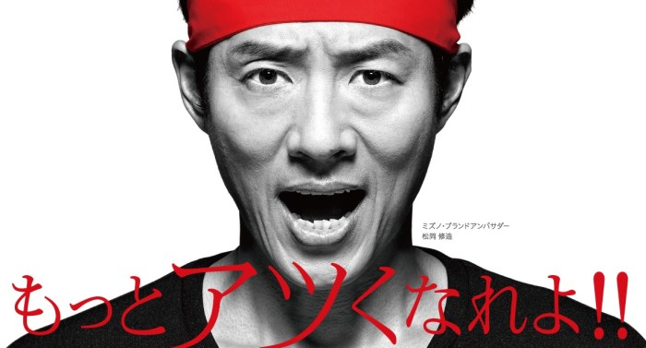
デザインは予告なく変更
される場合があります。

大会記念品の収益金は下記の用途に活用されます。是非ご協力下さい。
 | ★大会運営費（施設使用料）の一部として活用されます。
 | ★東日本大震災で親を亡くした被災三県の子ども達への支援を行うため、下記へ寄付されます。

 | 【寄付先】 | 東日本大震災みやぎこども育英募金（宮城県）
 |  | 東日本大震災ふくしまこども寄付金（福島県）
 |  | いわての学び希望基金（岩手県）

 | ◎お申込方法
 | ・記念品購入申込書に必要事項を漏れなく記入して下さい。
 | ・記念品購入申込書のフォーマットには一切変更を加えないで下さい。
 | ・お申込責任者がチーム単位で数量をまとめて下記メールアドレスに申込締切日までにお申込下さい。
 | ◎お申込先：princecup.teami@gmail.com
 | お問合わせ先 プリンスカップ２０２０実行委員会事務局 |  |  | 担当：今野 070-6614-8861

記念品購入申込書
 |  |  |  |  | 記念品購入申込書

 | 部は必須項目ですので漏れなくご入力下さい。なお、金額及び数量の集計は自動計算されます。

PRINCE CUP 記念ブレスサーモ付グローブ（専用特注カラー）
販売価格 各１，７０0円（税込）
デザインは予告なく変更
される場合があります。

大会記念ブレスサーモ付グローブ
カラー |  | サイズ |  |  |  | 購入数
ネイビー×イエロー |  | フリー

（イ）合計金額（1,700円×購入数） |  |  |  |  |  | ¥0 | 円

 |  |  |  | お申込 責任者名

 |  |  |  | チーム名

 |  |  |  | 電話番号

 |  |  |  | 携 帯 電話番号

 |  |  |  | eメール アドレス

《お振込先》 |  |  | ◎お申込締切日：令和5年12月22日（金）まで
金融機関名：七十七銀行 利府支店 |  |  | ◎お申込先：princecup.teami@gmail.com
口座番号：普通 ５３８５５４７ |  |  | ファイル保存時は、このファイル名の後に（チーム名）を入れて下さい。
口座名義人：プリンスカップ実行委員会事務局 |  |  | ◎受渡方法：1/6（土）大会本部にて受渡
会計 今野 智子 |  |  | お問合わせ先 プリンスカップ実行委員会事務局
※振込手数料はお申込者負担となります。
※振込人名義にチーム名とお申込責任者名をご記入下さい。 |  |  | 担当：今野 070-6614-8861

